PtS
Calculadora del "Tiempo medio de Supervivencia (tS)" y de la "Prolongación del Tiempo medio de Supervivencia (PtS)"

20191024-ECA Beacon 8m, CCRmet BRAFm [Enc+Bin+CTX vs Folf+Iri ó CTX], +S y SLE. Kopetz
Kopetz S, Grothey A, Yaeger R, Van Cutsem E, et al. Encorafenib, Binimetinib, and Cetuximab in BRAF V600E-Mutated Colorectal Cancer. N Engl J Med. 2019 Oct 24;381(17):1632-1643.
Suervivencia global | Área Bajo la Curva (ABC) por píxeles |  |  |  | Supervivencia | meses
1 | 6954 |  |  |  | 100.0% | 8 |  |  |  | 1 | 6954 | 245,958 | 95 | 255
2 | 5507 |  |  |  |  | El área de referencia representa | 8 | meses |  | 2 | 5507 | 245,072 | 95 | 255
3 | 4639 |  |  |  |  |  |  |  |  | 3 | 4639 | 245,690 | 95 | 255
 |  |  | Área Bajo la Curva (ABC) por píxeles | Tiempo medio de Supervivencia (tS) |  |  | Tiempo medio que permenecen sin supervivencia
 |  | Área de referencia | 6954 | 8.0 | meses |  | 0.00 | meses
 |  | Terapia Doble: Cetuximab + Encorafenib, n= 220 | 5507 | 6.3 | meses |  | 1.66 | meses
 |  | Control: Cetuximab + Irinotecan o FOLFIRI, n= 221 | 4639 | 5.3 | meses |  | 2.66 | meses

 |  |  |  | Diferencia | 1.00 | meses | en | 8 | meses
 |  |  |  |  | 30.4 | días | en | 8 | meses

Tabla t-2.1 Doble vs Control: Cálculo del "Tiempo medio de Supervivencia" (tS) por las áreas bajo las curvas |  |  |  |  |  | MEDIANAS DE SUPERVIVENCIA GLOBAL
 | Terapia Doble: Cetuximab + Encorafenib, n= 220 | Control: Cetuximab + Irinotecan o FOLFIRI, n= 221 |  |  |  | Terapia Doble: Cetuximab + Encorafenib, n= 220 | Control: Cetuximab + Irinotecan o FOLFIRI, n= 221
En un área de: | Media tS, | Media tS; | Dif Medias = PtS, | Dif Medias = PtSLEv, |  | Mediana de S | Mediana de S | Prolongación de la Mediana S
8 meses | meses | meses | meses | días |  | meses | meses | meses

Suervivencia global | 6.3 | 5.3 | 1.0 | 30.4 |  | 8.4 | 5.4 | 3

Abreviaturas: tS: tiempo medio de supervivencia; PtS: prolongación del tiempo mediode supervivencia.
 |  |  |  |  |  |  | meses |  | días
 |  |  |  |  |  | Resto de t sin éxito | 1.66 | 20.8% | 51
 |  |  |  |  |  | PtS por la intervención | 1.00 | 12.5% | 30
 |  |  |  |  |  | tS sin la intervención | 5.3 | 66.7% | 162
 |  |  |  |  |  |  | 8.00 |  | 244
Tiempo medio de supervivencia y Prolongación del tiempo medio de supervivencia

PtSLEv
Calculadora del "Tiempo de Supervivencia Libre de Evento" (tSLEv) y de la "Prolongación del Tiempo de Supervivencia Libre de Evento (PtSLEv)"

20191024-ECA Beacon 8m, CCRmet BRAFm [Enc+Bin+CTX vs Folf+Iri ó CTX], +S y SLE. Kopetz
Kopetz S, Grothey A, Yaeger R, Van Cutsem E, et al. Encorafenib, Binimetinib, and Cetuximab in BRAF V600E-Mutated Colorectal Cancer. N Engl J Med. 2019 Oct 24;381(17):1632-1643.
Supervivencia libre de enfermedad | Área Bajo la Curva (ABC) por píxeles |  |  |  | Supervivencia | meses
1 | 21296 |  |  |  | 100.0% | 8
2 | 12938 |  |  |  |  | El área de referencia representa | 8 | meses
3 | 7462
 |  |  | Área Bajo la Curva (ABC) por píxeles | Tiempo medko de Supervivencia Libre de Evento (tSLEv) |  |  | Tiempo medio que permenecen con evento
 |  | Área de referencia | 21296 | 8.0 | meses |  | 0.00 | meses
 |  | Terapia Doble: Cetuximab + Encorafenib, n= 220 | 12938 | 4.9 | meses |  | 3.14 | meses
 |  | Control: Cetuximab + Irinotecan o FOLFIRI, n= 221 | 7462 | 2.8 | meses |  | 5.20 | meses

 |  |  |  | Diferencia | 2.1 | meses | en | 8 | meses
 |  |  |  |  | 62.6 | días | en | 8 | meses

Tabla t-2.2 Doble vs Control: Cálculo del "Supervivencia Libre de Enfermedad" por las áreas bajo las curvas |  |  |  |  |  | MEDIANAS DE SUPERVIVENCIA LIBRE DE ENFERMEDAD
 | Terapia Doble: Cetuximab + Encorafenib, n= 220 | Control: Cetuximab + Irinotecan o FOLFIRI, n= 221 |  |  |  | Terapia Doble: Cetuximab + Encorafenib, n= 220 | Control: Cetuximab + Irinotecan o FOLFIRI, n= 221
En un área de: | Media tSLEv, | Media tSLEv, | Dif Medias = PtSLEv, | Dif Medias = PtSLEv, |  | Mediana de SLEv | Mediana de SLEv | Prolongación de la Mediana SLEv
8 meses | meses | meses | meses | días |  | meses | meses | meses

Supervivencia libre de enfermedad | 4.9 | 2.8 | 2.1 | 62.6 |  | 4.2 | 1.5 | 2.7

Abreviaturas: tSLEv: tiempo de supervivencia libre de evento; PtSLEv: prolongación del tiempo de supervivencia libre de evento.
 |  |  |  |  |  |  | meses |  | días
 |  |  |  |  |  | Resto de t sin éxito | 3.1 | 39.2% | 96
 |  |  |  |  |  | PtSLEv por la intervención | 2.1 | 25.7% | 63
 |  |  |  |  |  | tSLEv sin la intervención | 2.8 | 35.0% | 85
 |  |  |  |  |  |  | 8.00 |  | 244
Prolongación del tiempo medio de Supervivencia Libre de Evento (PtSLEv)

3 t biográf
Calculadora del "Tiempo medio de Supervivencia vivido SIN evento, vivido CON evento, y de Mortalidad" desde las áreas bajo las curvas.
Abreviaturas: ABC: área bajo la curva; DES: diferencia estadísticamente significativa; tS: tiempo medio de supervivencia; tSLEv: tiempo medio de supervivencia libre de evento.

20191024-ECA Beacon 8m, CCRmet BRAFm [Enc+Bin+CTX vs Folf+Iri ó CTX], +S y SLE. Kopetz
Kopetz S, Grothey A, Yaeger R, Van Cutsem E, et al. Encorafenib, Binimetinib, and Cetuximab in BRAF V600E-Mutated Colorectal Cancer. N Engl J Med. 2019 Oct 24;381(17):1632-1643.
 |  | ABC de tSLEv por píxeles | ABC de tS por píxeles | Supervivencia | meses
 | Área de referencia | 21296 | 6954 | 100.0% | 8
 | encorafenib y CTX (doble), n= 220 | 12938 | 5507 |  | El área de referencia representa | 8 | meses
 | FOLFIRI y CTX (control), n= 221 | 7462 | 4639

 |  | tSLEv | tS
 |  | meses | meses
 | Área de referencia | 8.0 | 8.0
 | Terapia Doble: Cetuximab + Encorafenib, n= 220 | 4.9 | 6.3
 | Control: Cetuximab + Irinotecan o FOLFIRI, n= 221 | 2.8 | 5.3

Tres tiempos biográficos: Tiempos de Supervivencia vivido sin enfermedad, vivido con enfermedad y de Mortalidad.
Tabla ...: Diferencias en la distribución de "Tiempo medio de Supervivencia vivido SIN evento, vivido CON evento, y de Mortalidad"
 |  | encorafenib y CTX (doble), n= 220 | FOLFIRI y CTX (control), n= 221
En un área de: |  | Media, | Media,
8 meses |  | meses con Terapia Doble: Cetuximab + Encorafenib, n= 220 | meses con Control: Cetuximab + Irinotecan o FOLFIRI, n= 221
 | tS vivido SIN evento | 4.86 | 2.80
 | tS vivido CON Evento | 1.48 | 2.53
 | t de Mortalidad | 1.66 | 2.66
Total t analizado |  | 8.0 | 8.0

PtS x Rg1
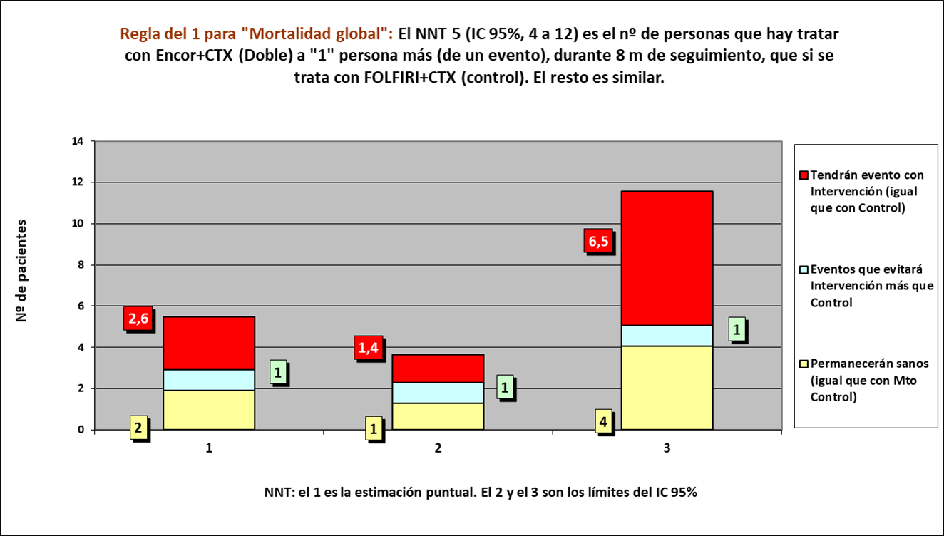
Gráfico g-2.1 Doble vs Control: Cruce de PtS x Rg 1 en Mortalidad Global.
NNT | 5.0 | 2 | 1 | 2

 | meses | meses de los 5 del grupo Interv | meses de los 5 del grupo Contr
Resto de t sin éxito | 1.66 | 8 | 13
PtS por la intervención | 1.00 | 32
tS sin la intervención | 5.34 |  | 27
 | 8.00 | 40 | 40

 |  | 24 | 16 |  | NOTA:
Distribuir cuadros verdes tras todos los supervivientes al evento |  | 7.7 | 10.7 |  | puede representarse llegando los 5 pacientes, a los 8 meses

 |  |  |  |  | Intervención |  |  |  |  | Control
Mortalidad global |  |  |  |  | Personas
Terapia Doble: Cetuximab + Encorafenib, n= 220 |  |  |  |  | 1 | 2 | 3 | 4 | 5 | 1 | 2 | 3 | 4 | 5
Control: Cetuximab + Irinotecan o FOLFIRI, n= 221 |  |  | Meses | 1
 |  |  |  | 2
 |  |  |  | 3
 |  |  |  | 4
 |  |  |  | 5
 |  |  |  | 6
 |  |  |  | 7
 |  |  |  | 8
 |  |  |  |  | 1 | 2 | 3 | 4 | 5 | 1 | 2 | 3 | 4 | 5
 |  |  |  |  | Personas
 |  |  |  |  | Intervención |  |  |  |  | Control

